申請関係書類
●申請関係書類
・黄色及びオレンジ色のセルに必要事項を入力してください。
※「基本情報入力シート」の入力完了後に作成してください。

 |  |  |  |  |  |  |  |  |  |  |  |  |  |  |  |  |  |  |  | （様式第１号）

町内会活動支援事業補助金交付申請書

 |  |  |  |  |  |  |  |  |  |  |  |  |  |  |  |  |  |  | 0

#N/A

 |  |  |  |  |  |  |  |  |  |  |  |  |  | 住 所 |  |  | #N/A |  |  |  | 0
 |  |  |  |  |  |  |  |  |  |  |  |  |  | 団体名 |  |  | 0
 |  |  |  |  |  |  |  |  |  |  |  | ﾌﾘｶﾞﾅ |  |  |  |  |  |  | 0 |  |  |  | 0
 |  |  |  |  |  |  |  |  |  |  |  | 代表者職・氏名 |  |  |  |  | 会長 |  | 0 |  |  |  | 0
 |  |  |  |  |  |  |  |  |  |  |  |  |  | 生年月日 |  |  | 0

 | #NUM! |  |  |  | 年度町内会活動支援事業補助金の交付を受けたいので、福岡市補助金交付
 | 規則を承知の上、関係書類を添えて、下記のとおり申請します。

記

 |  | １ 事業名 |  |  |  |  |  |  |  | 0

 |  | ２ 補助金の申請額 |  |  |  |  |  |  |  | #N/A |  |  |  |  | 円

 |  | ３ 関係書類
 |  |  | （１）事業計画書
 |  |  | （２）事業収支計画書
 |  |  | （３）申請団体の規約
 |  |  | （４）申請団体の役員名簿
 |  |  | （５）補助金申請の前年度の申請団体の決算書

申請者は、本件申請にあたり市に提出した個人情報について、市がこの補助金からの暴力団排除のため福岡県警察への照会確認に使用することに同意します。 また、申請人が暴力団員又は暴力団若しくは暴力団員と密接な関係を有する者に該当したときは、市がこの補助金を交付しないこと、又は、補助金の交付の決定を取り消すことについて同意します。

 |  |  |  |  |  |  |  |  |  |  |  |  |  |  |  |  |  |  |  |  |  | （様式１号の１）
事 業 計 画 書

団体名 |  |  |  |  |  |  |  | #N/A |  |  |  |  | 0
 |  |  |  |  |  |  |  | 0
町内会活動支援事業補助金の補助対象となる事業 |  | 事業の名称 |  |  |  | 0
 |  | 対象事業 ※該当する事業にチェックを入れてください。 |  |  |  | □ | ①活動や運営に係る情報発信に関する事業
 |  |  |  |  |  | （ | □ | ①-１ |  | 地域活動に関心の低い住民が活動に関心を持つよう、内容や手法に工夫を凝らしたもの)
 |  |  |  |  |  | □ | ②地域防災力の向上に資する事業
 |  |  |  |  |  | （ | □ | ②-1 |  | これまでに実施したことのない、新たな取り組みが含まれているもの)
 |  |  |  |  |  | □ | ③安全・安心な地域づくりに資する事業
 |  |  |  |  |  | □ | ④未加入者への加入促進に資する事業
 |  |  |  |  |  | □ | ⑤住民同士の交流促進に資する事業
 |  |  |  |  |  | □ | ⑥その他地域の活性化や課題解決につながる事業
 |  | 事業の周知方法 |  |  |  | □ | 事業実施にかかるチラシ
 |  |  |  |  |  | □ | 自治会・町内会の広報紙（自治会だより など）
 |  |  |  |  |  | □ | ホームページやＳＮＳ
 |  |  |  |  |  | □ | 年間事業計画書
 |  |  |  |  |  | □ | その他 |  |  | （ |  |  |  |  |  |  |  |  |  |  |  |  |  |  | ）
 |  | 事業の内容
 |  |  |  |  |  | （ | ①-１ |  | に該当する場合は、地域活動に関心のない住民にも関心を持ってもらえる内容
 |  |  |  |  |  | や手法の工夫、 |  |  |  |  | ②-1 |  | に該当する場合は、これまでにない新たな取り組みについても
 |  |  |  |  |  | 記載してください。）

 |  | 事業の実施期間 |  |  |  | 0 |  |  |  |  |  |  |  |  |  | (土) | ～ | 0 |  |  |  |  |  | (土)

 |  | 参加見込み人数
 |  | ※②③⑤⑥
 |  | 対象見込み人数
 |  | ※④
担当者・連絡先 |  | フリガナ |  |  |  | 0 |  |  |  |  |  |  |  |  |  |  |  | 0
 |  | 氏名 |  |  |  | 0 |  |  |  |  |  |  |  |  |  |  |  | 0
 |  | 電話番号 |  |  |  | 0

 |  |  |  |  |  |  |  |  |  |  |  |  |  |  |  |  |  |  |  |  |  |  |  |  | （様式第１号の２）
事業収支計画書

 |  |  |  | 事業名 |  |  | 0
 |  |  |  | 団体名 |  |  | 0

１ 収入の部 |  |  |  |  |  |  |  |  |  |  |  |  |  |  |  |  |  |  |  |  |  |  |  |  | （単位：円）
区分 |  |  |  |  |  |  | 予算額 |  |  |  |  |  |  |  |  | 備考
補助金（交付申請額） |  |  |  |  |  |  | #N/A
自主財源 |  |  |  |  |  |  | #N/A
その他の収入
総 額 |  |  |  |  |  |  | #N/A

２ 支出の部 |  |  |  |  |  |  |  |  |  |  |  |  |  |  |  |  |  |  |  |  |  |  |  |  | （単位：円）
区分 |  | 内訳 |  |  |  |  | 予算額 |  |  |  |  |  |  |  |  | 備考
補助対象経費

 |  | 小計 |  |  |  |  | 0
補助対象外経費

 |  | 小計 |  |  |  |  | 0
総額 |  |  |  |  |  |  | 0

変更申請関係書類
●変更申請関係書類（交付決定後に事業内容等の変更がある場合のみ提出）
・黄色及びオレンジ色のセルに必要事項を入力してください。
※「変更申請情報入力シート」の入力完了後に作成してください。

 |  |  |  |  |  |  |  |  |  |  |  |  |  |  |  |  |  |  |  | （様式第３号）

町内会活動支援事業補助金交付変更申請書
 |  |  |  |  |  |  |  |  |  |  |  |  |  |  |  |  |  |  | 0
 |  | #N/A
 |  |  |  |  |  |  |  |  |  |  |  |  | 住 所 |  |  | #N/A |  |  |  | 0
 |  |  |  |  |  |  |  |  |  |  |  |  | 団体名 |  |  | 0
 |  |  |  |  |  |  |  |  |  |  |  |  | ﾌﾘｶﾞﾅ |  |  |  |  |  |  | 0 |  | 0
 |  |  |  |  |  |  |  |  |  |  |  |  | 代表者職・氏名 |  |  |  |  | 会長 |  | 0 |  | 0

 | 0 |  |  |  | 付 |  | #N/A |  |  |  | 0 |  |  | 号で交付決定の通知を受けた補助金について
 | 交付の変更を受けたいので、下記のとおり申請します。

記

 |  | １ 事業名 |  |  |  |  |  | 0

 |  | ２ 補助金の交付変更申請額
 |  | （１）変更申請額 |  |  |  |  |  | #N/A |  |  |  |  | 円
 |  | （２）既交付決定額 |  |  |  |  |  | 0 |  |  |  |  | 円
 |  | （３）変更増減額 |  |  |  |  |  | #N/A |  |  |  |  | 円

 |  | ３ 変更理由

 |  | ４ 関係書類
 |  |  | （１）事業計画書（変更後）
 |  |  | （２）事業収支計画書（変更後）

 |  |  |  |  |  |  |  |  |  |  |  |  |  |  |  |  |  |  |  |  | （様式１号の１）
事 業 計 画 書（変更後）

団体名 |  |  |  |  |  |  | #N/A |  |  |  |  | 0
 |  |  |  |  |  |  | 0
町内会活動支援事業補助金の補助対象となる事業 |  | 事業の名称 |  |  | 0
 |  | 対象事業 ※該当する事業にチェックを入れてください。 |  |  | □ | ①活動や運営に係る情報発信に関する事業
 |  |  |  |  | （ | □ | ①-１ |  | 地域活動に関心の低い住民が活動に関心を持つよう、内容や手法に工夫を凝らしたもの)
 |  |  |  |  | □ | ②地域防災力の向上に資する事業
 |  |  |  |  | （ | □ | ②-1 |  | これまでに実施したことのない、新たな取り組みが含まれているもの)
 |  |  |  |  | □ | ③安全・安心な地域づくりに資する事業
 |  |  |  |  | □ | ④未加入者への加入促進に資する事業
 |  |  |  |  | □ | ⑤住民同士の交流促進に資する事業
 |  |  |  |  | □ | ⑥その他地域の活性化や課題解決につながる事業
 |  | 事業の周知方法 |  |  | □ | 事業実施にかかるチラシ
 |  |  |  |  | □ | 自治会・町内会の広報紙（自治会だより など）
 |  |  |  |  | □ | ホームページやＳＮＳ
 |  |  |  |  | □ | 年間事業計画書
 |  |  |  |  | □ | その他 |  |  | （ |  |  |  |  |  |  |  |  |  |  |  |  |  |  | ）
 |  | 事業の内容
 |  |  |  |  | （ | ①-１ |  | に該当する場合は、地域活動に関心のない住民にも関心を持ってもらえる内容
 |  |  |  |  | や手法の工夫、 |  |  |  |  | ②-1 |  | に該当する場合は、これまでにない新たな取り組みについても
 |  |  |  |  | 記載してください。）

 |  | 事業の実施期間 |  |  | 0 |  |  |  |  |  |  |  |  |  | (土) |  | ～ | 0 |  |  |  |  | (土)

 |  | 参加見込み人数
 |  | ※②③⑤⑥
 |  | 対象見込み人数
 |  | ※④
担当者・連絡先 |  | フリガナ |  |  | 0 |  |  |  |  |  |  |  |  |  |  |  |  | 0
 |  | 氏名 |  |  | 0 |  |  |  |  |  |  |  |  |  |  |  |  | 0
 |  | 電話番号 |  |  | 0

 |  |  |  |  |  |  |  |  |  |  |  |  |  |  |  |  |  |  |  |  |  |  |  | （様式第１号の２）
事業収支計画書（変更後）
 |  |  |  | 事業名 |  | 0
 |  |  |  | 団体名 |  | 0

１ 収入の部 |  |  |  |  |  |  |  |  |  |  |  |  |  |  |  |  |  |  |  |  |  |  |  | （単位：円）
区分 |  |  |  |  |  | 予算額 |  |  |  |  |  |  |  |  | 備考
補助金 |  |  |  |  |  | #N/A
自主財源 |  |  |  |  |  | #N/A
その他の収入
総 額 |  |  |  |  |  | #N/A

２ 支出の部
区分 |  | 内訳 |  |  |  | 予算額 |  |  |  |  |  |  |  |  | 備考
補助対象経費

 |  | 小計 |  |  |  | 0
補助対象外経費

 |  | 小計 |  |  |  | 0
総額 |  |  |  |  |  | 0

代表者変更届
●代表者変更届（補助金交付決定～実績報告の間に代表者が変更した場合のみ提出）
・黄色及びオレンジ色のセルに必要事項を入力してください。
※「変更申請情報入力シート」の入力完了後に作成してください。
 |  |  |  |  |  |  |  |  | （様式第３号の１）

町内会活動支援事業補助金代表者変更届

 |  |  |  |  |  |  |  |  |  | 0

#N/A

 |  |  |  |  |  | 住 所 | #N/A |  | 0
 |  |  |  |  |  | 団体名 | 0
 |  |  |  |  |  | ﾌﾘｶﾞﾅ |  |  | 0 |  | 0
 |  |  |  |  |  | 代表者職・氏名 |  | 0 | 0 |  | 0
 |  |  |  |  |  | 生年月日 |  | 0

 |  | 年 | 月 |  | 日付で当団体の代表者を下記のとおり変更しましたので
 | お届けします。

記
 | 新 | 役職名 |  | 0
 |  | 住 所
 |  | 氏 名 |  | 0 |  |  | 0
 | 旧 | 役職名 |  | 会長
 |  | 住 所
 |  | 氏 名 |  | 0 |  |  | 0

代表者は、本件申請にあたり市に提出した個人情報について、市がこの補助金からの暴力団排除のため福岡県警察への照会確認に使用することに同意します。 また、代表者が暴力団員又は暴力団若しくは暴力団員と密接な関係を有する者に該当したときは、市がこの補助金を交付しないこと、又は、補助金の交付の決定を取り消すことについて同意します。

報告関係書類
●報告関係書類
・黄色及びオレンジ色のセルに必要事項を入力してください。

 |  |  |  |  |  |  |  |  |  |  |  |  |  |  |  |  |  |  |  |  |  | （様式第４号）

町内会活動支援事業実績報告書

 |  |  |  |  |  |  |  |  |  |  |  |  |  |  |  |  |  |  |  |  |  |  |  |  | 年 |  | 月 |  | 日

#N/A

 |  |  |  |  |  |  |  |  |  |  |  |  |  |  | 住 所 |  |  |  | #N/A |  |  |  | 0
 |  |  |  |  |  |  |  |  |  |  |  |  |  |  | 団体名 |  |  |  | 0
 |  |  |  |  |  |  |  |  |  |  |  |  | ﾌﾘｶﾞﾅ |  |  |  |  |  |  |  | 0 |  |  |  |  | 0
 |  |  |  |  |  |  |  |  |  |  |  |  | 代表者職・氏名 |  |  |  |  |  | 0 |  | 0 |  |  |  |  | 0

令和４ |  |  |  | 年 | 月 |  |  | 日付 |  | #N/A |  |  |  |  |  | 号により補助金の交付決定の通知を受け
ました事業の実績について、下記のとおり報告します。

記

 |  | １ 事業名 |  |  |  | 0

 |  | ２ 事業の実施期間
 |  | 0 |  |  |  |  |  |  |  |  | (土) |  | ～ | 0 |  |  |  |  |  |  |  |  | (土)

 |  | ３ 事業の実施状況
 |  |  | （１）事業実施状況報告書及び成果を証する書類等
 |  |  | （２）事業収支計算書

 |  | ４ 補助金の交付決定額と精算額
 |  |  | （１）補助金の交付決定額 |  |  |  |  |  |  |  |  |  |  | #N/A |  |  |  | 円
 |  |  | （２）補助金の精算額 |  |  |  |  |  |  |  |  |  |  | #N/A |  |  |  | 円

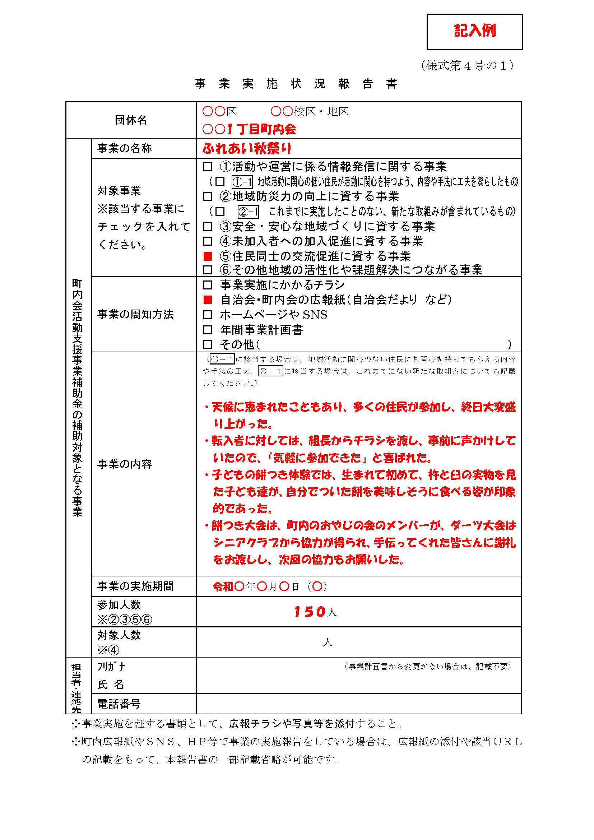
 |  |  |  |  |  |  |  |  |  |  |  |  |  |  |  |  |  |  |  |  |  |  |  | （様式４号の１）
事 業 実 施 状 況 報 告 書

団体名 |  |  |  |  |  |  |  |  | #N/A |  |  |  |  | 0
 |  |  |  |  |  |  |  |  | 0
町内会活動支援事業補助金の補助対象となる事業 |  | 事業の名称 |  |  |  |  | 0
 |  | 対象事業 ※該当する事業にチェックを入れてください。 |  |  |  |  | □ | ①活動や運営に係る情報発信に関する事業
 |  |  |  |  |  |  | （ | □ | ①-１ |  | 地域活動に関心の低い住民が活動に関心を持つよう、内容や手法に工夫を凝らしたもの)
 |  |  |  |  |  |  | □ | ②地域防災力の向上に資する事業
 |  |  |  |  |  |  | （ | □ | ②-1 |  | これまでに実施したことのない、新たな取り組みが含まれているもの)
 |  |  |  |  |  |  | □ | ③安全・安心な地域づくりに資する事業
 |  |  |  |  |  |  | □ | ④未加入者への加入促進に資する事業
 |  |  |  |  |  |  | □ | ⑤住民同士の交流促進に資する事業
 |  |  |  |  |  |  | □ | ⑥その他地域の活性化や課題解決につながる事業
 |  | 事業の周知方法 |  |  |  |  | □ | 事業実施にかかるチラシ
 |  |  |  |  |  |  | □ | 自治会・町内会の広報紙（自治会だより など）
 |  |  |  |  |  |  | □ | ホームページやＳＮＳ
 |  |  |  |  |  |  | □ | 年間事業計画書
 |  |  |  |  |  |  | □ | その他 |  |  | （ |  |  |  |  |  |  |  |  |  |  |  |  |  |  |  |  |  | ）
 |  | 事業の内容
 |  |  |  |  |  |  | （ | ①-１ |  | に該当する場合は、地域活動に関心のない住民にも関心を持ってもらえる内容
 |  |  |  |  |  |  | や手法の工夫、 |  |  |  |  | ②-1 |  | に該当する場合は、これまでにない新たな取り組みについても
 |  |  |  |  |  |  | 記載してください。）

 |  | 事業の実施期間 |  |  |  |  | 0 |  |  |  |  |  |  |  |  |  | (土) |  | ～ | 0 |  |  |  |  |  |  |  | (土)

 |  | 参加人数
 |  | ※②③⑤⑥
 |  | 対象人数
 |  | ※④
担当者・連絡先 |  | フリガナ |  |  |  |  | 0
 |  | 氏名 |  |  |  |  | 0
 |  | 電話番号 |  |  |  |  | 0
※事業実施を証する書類として、広報チラシや写真等を添付すること。
※町内広報紙やＳＮＳ、ＨＰ等で事業の実施報告をしている場合は、広報紙の
 | 添付や該当ＵＲＬの記載をもって、本報告書の一部記載省略が可能です。
 |  |  |  |  |  |  |  |  |  |  |  |  |  |  |  |  |  |  |  |  |  |  |  |  |  |  |  |  | （様式第４号の２）
事業収支計算書
 |  |  |  | 事業名 |  |  |  | 0
 |  |  |  | 団体名 |  |  |  | 0

１ 収入の部 |  |  |  |  |  |  |  |  |  |  |  |  |  |  |  |  |  |  |  |  |  |  |  |  |  |  |  |  | （単位：円）
区分 |  |  |  |  |  |  |  | 決算額 |  |  |  |  |  |  |  |  | 備考
補助金 |  |  |  |  |  |  |  | #N/A
自主財源 |  |  |  |  |  |  |  | #N/A
その他の収入
総 額 |  |  |  |  |  |  |  | #N/A

２ 支出の部
区分 |  | 内訳 |  |  |  |  |  | 決算額 |  |  |  |  |  |  |  |  | 備考
補助対象経費

 |  | 小計 |  |  |  |  |  | 0
補助対象外経費

 |  | 小計 |  |  |  |  |  | 0
総額 |  |  |  |  |  |  |  | 0

